Feuil1
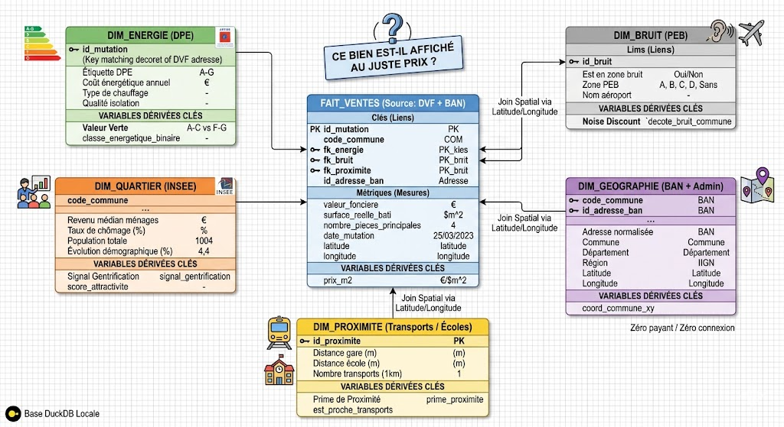
Projet 601

Jour Disponible | Vendredi 22 (6h) | Vendredi 29 (6h) | Lundi 01 (3h) | Mercredi 03 (3h) | Jeudi 03 (4h30) | Vendredi 05 (4h30)

 | Debut projet : | Avoir fait : | Avoir fait :
 | choix des logiciels a utiliser
 |  | Avoir choisi le logiciel et de base et de visualisation | alimentation des tables
 | Analyse des données recuperer
 |  |  | maquette de l'applis
 | conceptualisation CMD | Finir le cmd + creation tables

 |  | A Faire

 |  | Alimenter les bases

 |  | Conceptualisation de l'application

